优化
 | 三种高中低设备适配策略

1
 | ！！！！ | Detial Mode，启动时动态设置后，可以实现不渲染，达到适配高中低设备需求，只优化了渲染，内存还是没优化

 |  |  |  |  |  | 这个就是判断其渲染不渲染的接口

2
 | ！！！！ | WC模式下，Tile-Layer动态设置属性，达到适配高中低设备需求，既优化了渲染又优化了内存

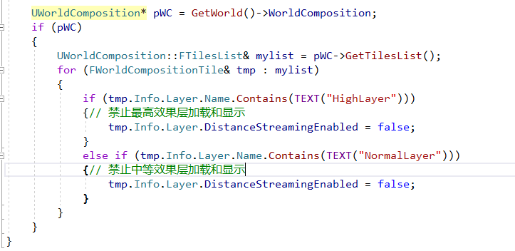

 |  |  |  |  | ！！！ | 这样子WC在收集的时候就不加载指定Layer的数据了

3
 | ！！！！ | WP模式下，动态修改datalayer数据，达到适配高中低设备需求，既优化了渲染又优化了内存

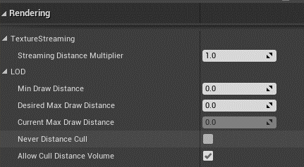
 | 渲染的几个参数，在CULL的时候会用到，直接剔除渲染了
 |  | * Bounding information used to cull primitives in the scene.
 |  | */
 |  | struct FPrimitiveBounds
 |  | {
 |  |  | FBoxSphereBounds BoxSphereBounds;
 |  |  | /** Square of the minimum draw distance for the primitive. */
 |  |  | float MinDrawDistanceSq;
 |  |  | /** Maximum draw distance for the primitive. */
 |  |  | float MaxDrawDistance;
 |  |  | /** Maximum cull distance for the primitive. This is only different from the MaxDrawDistance for HLOD.*/
 |  |  | float MaxCullDistance;
 |  | };

4
 | Proxy Level

 |  |  |  | /**
5
 | Max DrallDistance
 |  | bool FViewInfo::IsDistanceCulled_AnyThread(float DistanceSquared, float MinDrawDistance, float InMaxDrawDistance, const FPrimitiveSceneInfo* PrimitiveSceneInfo, bool& bOutMayBeFading, bool& bOutFadingIn) const

 |  | static int32 FrustumCull(const FScene* Scene, FViewInfo& View)

6 | LOD

7
 | HLOD

